상품제안서
마카롱 자동 3단 우산 8k | 상품코드: F04372

 |  |  |  |  |  |  | 02-412-0044 | www.easy1.co.kr
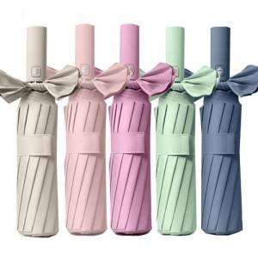

【상세/제작정보】

【인쇄/포장옵션】 | 실크, 원단인쇄 / OPP(비닐)

【공급단가】 | 수량 | 100~ | 300~ | 500~ | 1,000~ | 3,000~
*VAT별도 | 단가 | 7,270원 | 7,000원 | 6,730원 | 6,460원 | 6,300원

【상품 URL】 | https://dev.easy1.co.kr:443/src/goods_detail.php?gdno=4372

